必要サーバー・ノードライセンス数
■製品体系
Infrastructure Managerの製品体系は、以下の体系で構成されています。

 | □メディアパック
 | Infrastructure Managerのインストールメディアです。媒体/DVD（有償）とダウンロード（無償）で提供します。
 | Infrastructure Managerは、動作基盤となるソフトウェアを仮想マシン向けにパッケージ化した仮想アプライアンスです。Infrastructure Manager
 | を動作させるハイパーバイザーに応じてメディアパックを選択する必要があります。
 | サポートするハイパーバイザーは、以下の3種類です。
 |  | - VMware ESXi(vSphere)
 |  | - Windows Server Hyper-V
 |  | - Red Hat Enterprise Linux KVM
 | メディアパックの媒体/DVD（有償）は、2025年9月をもって販売を終了しました。

 | □サーバライセンス
 | Infrastructure Manager (仮想アプライアンス)1台毎に1ライセンス必要です。
 | Infrastructure Manager を使用する期間に応じてライセンスを選択してください。
 | 使用期間には、1年/3年/5年があります。
 | サーバライセンスの使用期間を越えて使用を継続する場合、サーバライセンスを追加購入する必要があります。

 | □ノードライセンス
 | Infrastructure Manager で管理できるノード数の上限を許諾するためのライセンスです。管理するノード数以上のライセンス数が必要です。
 | Infrastructure Manager でノードを管理、運用する期間に応じてライセンスを選択してください。
 | 使用期間には、1年/3年/5年があります。
 | ノードライセンスの使用期間を越えてノードの管理、運用を継続する場合、ノードライセンスを追加購入する必要があります。

 | ノードライセンス数を分割して、複数のInfrastructure Managerで使用することはできません。

 | ノードライセンス数は、管理対象となるノードのIPアドレスの数で集計します。1つのIPアドレスが1ノードとなります。

 |  | 表22．ノードの種類と必要なノードライセンスの数
 |  | ノードの種類 |  | カウント単位 |  | 必要なノードライセンスの数
 |  | サーバー/ シャーシ | タワーサーバー/ラックサーバー (PRIMERGY TX/RX) | 筐体1台 |  | 1ノードライセンス
 |  |  | マルチノードサーバー (PRIMERGY CX) | サーバーノード1台
 |  |  | ブレードサーバー (PRIMERGY BX) | シャーシ1台
 |  |  |  | サーバーブレード1台
 |  |  |  | スイッチブレード1台
 |  |  | PRIMEQUEST 2000/3000E | 筐体1台 |  | 5ノードライセンス
 |  |  | PRIMEQUEST 4000 | パーティション1台 |  | 1ノードライセンス
 |  | ストレージ | ETERNUS DX | CM（コントローラーモジュール）を1台以上含む物理コントローラ構成一式 |  | 1ノードライセンス
 |  |  | ETERNUS NR | ノードを1台以上含む物理シャーシ構成一式 |  | 1ノードライセンス
 |  | ネットワーク機器 (コネクションブレード/スイッチ/IPCOM) |  | IPアドレス設定可能な筐体1台 ※ファブリックIPはカウントしない |  | 1ノードライセンス
 |  | ファシリティー
 |  | ・IPアドレスを持つ機器（サーバー/ストレージのコントローラ、スイッチ、PDU、UPSなど）ごとに１ノードライセンスとしてカウントします。
 |  | ・PRIMEQUEST 2000/3000Eシリーズは、 シャーシ１台に５ノードライセンスとしてカウントします。
 |  | ・マルチノードサーバーやPRIMERQUEST 4000シリーズのシャーシはライセンス不要です。
 |  | ・ノードライセンスは分割できません。

 |  |  | 例) 管理対象ノードにラックサーバー、マルチノードサーバー、スイッチ、ストレージが含まれる場合
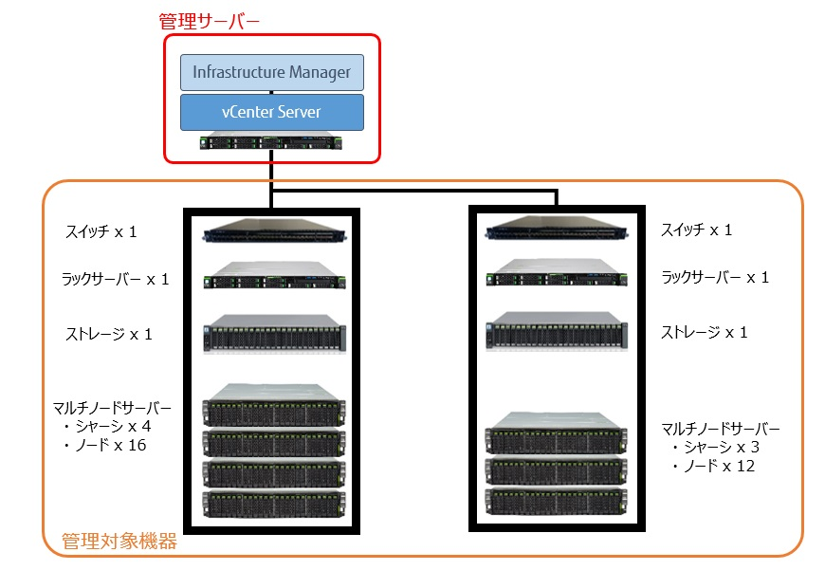

 |  |  | 表23．上記の場合に必要なノードライセンスの数
 |  |  | ノードの種類 |  | 台数 | 必要なノードライセンスの数
 |  |  | ラックサーバー |  | 2台 | 2 ノードライセンス
 |  |  | マルチノードサーバー | シャーシ | ７台 | - (※)
 |  |  |  | サーバーノード | 28台 | 28 ノードライセンス
 |  |  | スイッチ |  | 2台 | 2 ノードライセンス
 |  |  | ストレージ |  | 2台 | 2 ノードライセンス
 |  |  | ※マルチノードサーバーのシャーシはライセンス不要

■ライセンス種別
サーバライセンスおよびノードライセンスには、以下の種類があります。

 | - Infrastructure Manager Advanced Edition
 | - Infrastructure Manager Advanced Edition for PRIMEFLEX

 | Infrastructure Manager Advanced Edition for PRIMEFLEXは、垂直統合型商品「PRIMEFLEX for VMware vSAN」向け専用のライセンスです。
 | Infrastructure Manager Advanced Editionの機能に、PRIMEFLEX for VMware VSAN向けに特化した導入/増設/運用管理の機能を追加したものです。

 | サーバライセンスとノードライセンスは、同じ種類のライセンスを選択する必要があります。違う種類のライセンスを選択して使用することはできません。
 | ライセンスの種類に応じたライセンスキーが提供されます。インストールしたInfrastructure Managerにライセンスキーを登録することによって、
 | ライセンスの種類に応じた機能範囲で動作するようになります。

 | ライセンスキーを登録せずにInfrastructure Managerの機能を使用することもできます。
 | ただし、使用できる機能範囲が制限されます。

 | ライセンスの種類に応じたライセンスキーの登録/未登録による使用可能な機能範囲（動作モード）については、本製品マニュアルの『入門書』を
 | 参照してください。
 | 登録するライセンスキー |  |  |  | 動作モード
 | Infrastructure Manager Advanced Editionのライセンスキーを登録 |  |  |  | Advanced
 | Infrastructure Manager Advanced Edition for PRIMEFLEXのライセンスキーを登録 |  |  |  | Advanced for PRIMEFLEX
 | ライセンスキーを登録せず |  |  |  | Essential

■ライセンスの期限
 | ライセンスキーをInfrastructure Managerに登録した時点から使用期間が開始されます。
 | 使用期限の90日前になると、期限切れの予告が通知されます。30日前になると、Infrastructure Managerを操作する画面のログインでは毎回予告の
 | メッセージが表示されるようになります。
 | なお、通知やメッセージ表示以外には、機能に制約はかかりません。

 | 期限切れの予告が通知された際には、期限が超過する前に、新たにライセンスを購入してください。
 | 期限切れのライセンスに該当するライセンスキーを削除し、新たに購入されたライセンスによって提供されたライセンスキーを登録してください。

■Infrastructure Manager V2からのアップグレード
 | Infrastructure Manager V2からV3にアップグレードした際、V2で登録済みのサーバライセンスおよびノードライセンスは、5年間（1825日間）の
 | 期限付きライセンスに切り替わります。
 | アップグレードしてから5年以上使用し続けた場合、サーバライセンスを継続して使用する期間に応じたサーバライセンスを購入する必要があります。
 | ノードライセンスも継続して使用するノード数と使用期間に応じたノードライセンスを購入する必要があります。

 |  |  |  |  |  |  | Copyright 2017 - 2025 Fsas Technologies Inc.

